Sheet1
提 案 書

１DAY災害対策 25点セット SB-70 |  | 参考上代 | ¥7,000 | 販売価格
 |  | （税別） |  | （税別）
【JAN】 | 4562121886063
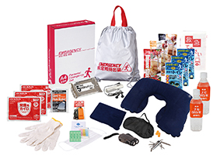
 |  |  | 【商品番号】 SB70-75 【本体サイズ】 非常持出袋：340×390㎜ 【パッケージサイズ】 310×240×85㎜・2.3kg 【個装形態】 化粧箱入 【入数】 8 【セット内容】 非常持出袋・防災用ウェットティッシュ・静音アルミブランケット・７年保存水×２・カイロ×３・救急てぬぐい・軍手・バランススティック×３・８徳ナイフ・マスク・FMラジオ・フラットホイッスル・ダイナモLEDライト・ネックピロー・アイマスク・耳栓・綿棒＆バンソウコウ・携帯用トイレ１P×３ 【商品説明】 １日分の滞在をサポートする、災害対策セット 【備考】 ※セット商品の色柄は写真と異なる場合があります。 【生産国】 中国・日本・タイ

